상품제안서
라이트핏 세이프가드 70 골프장우산 | 상품코드: S42211

 |  |  |  |  |  |  | 02-713-8555 | www.synergygift.co.kr
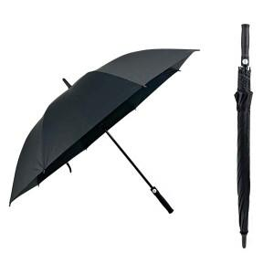

【상세/제작정보】

【인쇄/포장옵션】 | 실크, 풀칼라, 원단칼라 / 포장불가능

【공급단가】 | 수량 | 50~ | 100~ | 300~ | 1,000~ | 3,000~
*VAT별도 | 단가 | 10,140원 | 9,980원 | 9,750원 | 9,360원 | 8,970원

【상품 URL】 | https://www.synergygift.co.kr:443/src/goods_detail.php?gdno=42211

